Dispatch the route
 | Dispatch the route: create the controller object and run the action method

 | Controller and action:
 | Router có nhiệm vụ cho mình biết sẽ dùng Controller nào, Action nào trong Controller đó
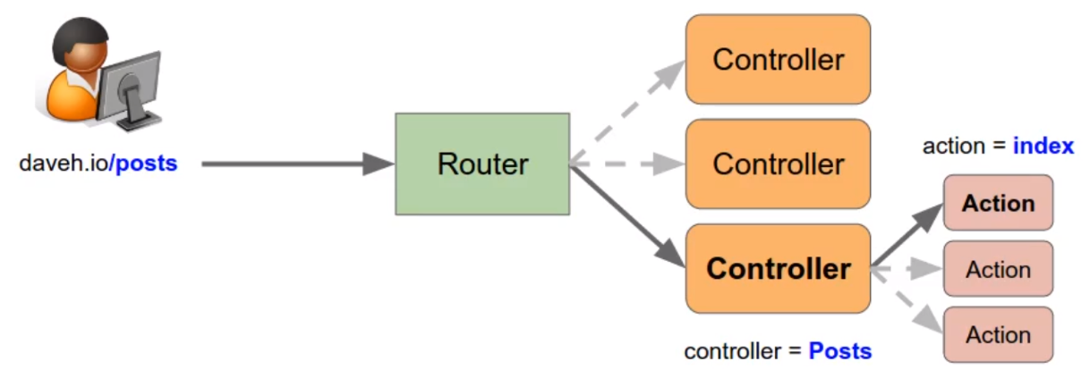

 | Dispatching:
 | Ở bước này sẽ tạo đối tượng Controller và run action method
 | Ở router cung cấp controller parameter lấy được từ url, các giá trị lấy được từ url này thì có thể có "-". Mình sẽ đưa giá trị controller lấy được về dạng StudlyCaps(Ký tự đứng đầu
 | mỗi từ sẽ có dạng viết hoa)

 | Tương tự như controller mình sẽ lấy action từ route(route có action parameter), tên của các action thì sẽ đưa về dạng cameCase(tương tự như controller nhưng ký tự đầu tiên được viết
 | thường)

構成
 | build-php-mvc-framework
 |  | App
 |  |  | Controllers
 |  |  |  | Posts.php | → | new
 |  |  | Models
 |  |  | Views
 |  | Core
 |  |  | Router.php |  | → | code
 |  | logs
 |  | public
 |  |  | .htaccess
 |  |  | index.php |  | → | code
 |  | vendor

build-php-mvc-framework\App\Controllers\Posts.php
 | <?php

 | /**
 | * Posts controller
 | *
 | */
 | class Posts
 | {

 | /**
 | * Show the index page
 | *
 | * @return void
 | */
 | public function index()
 | {
 | echo 'Hello from the index action in the Posts controller!';
 | }

 | /**
 | * Show the add new page
 | *
 | * @return void
 | */
 | public function addNew()
 | {
 | echo 'Hello from the addNew action in the Posts controller!';
 | }
 | }

build-php-mvc-framework\Core\Router.php
 | <?php

 | /**
 | * Router
 | */
 | class Router
 | {

 | /**
 | * Associative array of routes (the routing table)
 | * @var array
 | */
 | protected $routes = [];

 | /**
 | * Parameters from the matched route
 | * @var array
 | */
 | protected $params = [];

 | /**
 | * Add a route to the routing table
 | *
 | * @param string $route The route URL
 | * @param array $params Parameters (controller, action, etc.)
 | *
 | * @return void
 | */
 | public function add($route, $params = [])
 | {
 | // Convert the route to a regular expression: escape forward slashes
 | $route = preg_replace('/\//', '\\/', $route);

 | // Convert variables e.g. {controller}
 | $route = preg_replace('/\{([a-z]+)\}/', '(?P<\1>[a-z-]+)', $route);

 | // Convert variables with custom regular expressions e.g. {id:\d+}
 | $route = preg_replace('/\{([a-z]+):([^\}]+)\}/', '(?P<\1>\2)', $route);

 | // Add start and end delimiters, and case insensitive flag
 | $route = '/^' . $route . '$/i';

 | $this->routes[$route] = $params;
 | }

 | /**
 | * Get all the routes from the routing table
 | *
 | * @return array
 | */
 | public function getRoutes()
 | {
 | return $this->routes;
 | }

 | /**
 | * Match the route to the routes in the routing table, setting the $params
 | * property if a route is found.
 | *
 | * @param string $url The route URL
 | *
 | * @return boolean true if a match found, false otherwise
 | */
 | public function match($url)
 | {
 | foreach ($this->routes as $route => $params) {
 | if (preg_match($route, $url, $matches)) {

 | foreach ($matches as $key => $match) {
 | if (is_string($key)) {
 | $params[$key] = $match;
 | }
 | }

 | $this->params = $params;
 | return true;
 | }
 | }

 | return false;
 | }

 | /**
 | * Get the currently matched parameters
 | *
 | * @return array
 | */
 | public function getParams()
 | {
 | return $this->params;
 | }

 | /**
 | * Dispatch the route, creating the controller object and running the
 | * action method
 | *
 | * @param string $url The route URL
 | *
 | * @return void
 | */
 | public function dispatch($url)
 | {
 | if ($this->match($url)) {
 | $controller = $this->params['controller'];
 | $controller = $this->convertToStudlyCaps($controller); |  |  |  |  |  | → | đưa giá trị controller lấy được về dạng StudlyCaps

 | if (class_exists($controller)) {
 | $controller_object = new $controller();

 | $action = $this->params['action'];
 | $action = $this->convertToCamelCase($action); |  |  |  |  |  | → | tên của các action thì sẽ đưa về dạng cameCase

 | if (is_callable([$controller_object, $action])) {
 | $controller_object->$action();
 | } else {
 | echo "Method $action (in controller $controller) not found";
 | }
 | } else {
 | echo "Controller class $controller not found";
 | }
 | } else {
 | echo 'No route matched.';
 | }
 | }

 | /**
 | * Convert the string with hyphens to StudlyCaps,
 | * e.g. post-authors => PostAuthors
 | *
 | * @param string $string The string to convert
 | *
 | * @return string
 | */
 | protected function convertToStudlyCaps($string)
 | {
 | return str_replace(' ', '', ucwords(str_replace('-', ' ', $string)));
 | }

 | /**
 | * Convert the string with hyphens to camelCase,
 | * e.g. add-new => addNew
 | *
 | * @param string $string The string to convert
 | *
 | * @return string
 | */
 | protected function convertToCamelCase($string)
 | {
 | return lcfirst($this->convertToStudlyCaps($string));
 | }
 | }

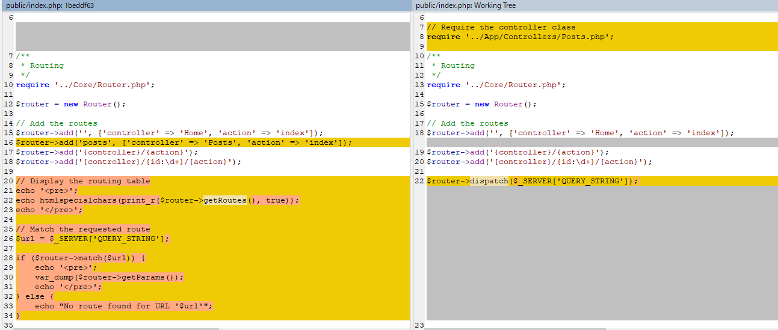
build-php-mvc-framework\public\index.php
 | <?php

 | /**
 | * Front controller
 | */

 | // Require the controller class
 | require '../App/Controllers/Posts.php';

 | /**
 | * Routing
 | */
 | require '../Core/Router.php';

 | $router = new Router();

 | // Add the routes
 | $router->add('', ['controller' => 'Home', 'action' => 'index']);
 | $router->add('{controller}/{action}');
 | $router->add('{controller}/{id:\d+}/{action}');

 | $router->dispatch($_SERVER['QUERY_STRING']);

Check by browser
 | ①http://localhost/
 | Chưa có Home controller

 | ②http://localhost/posts/index

 | ③http://localhost/posts/add-new
 | Từ "add-new" lấy được từ url mình đã convert sang dạng cameCase format của tên method

organiseClassesUsingNamespaces
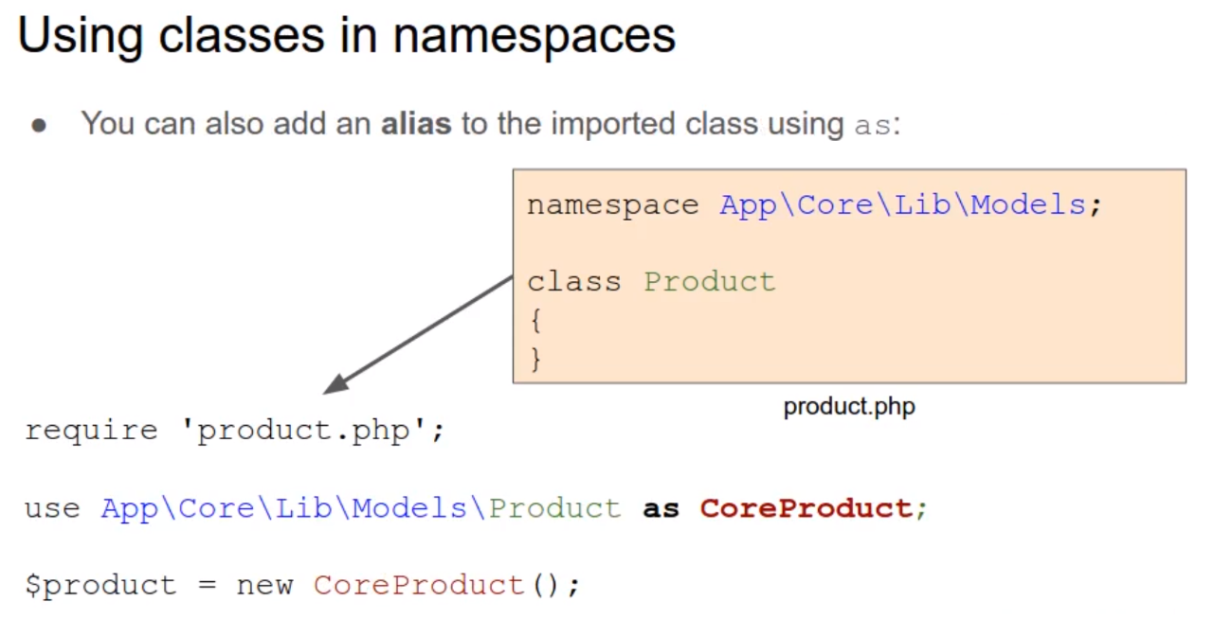
How to better organise your classes by using namespaces

Không thể tạo 2 file cùng tên trong cùng 1 folder, cũng ko thể tạo 2 class cùng tên trong cùng 1 php script
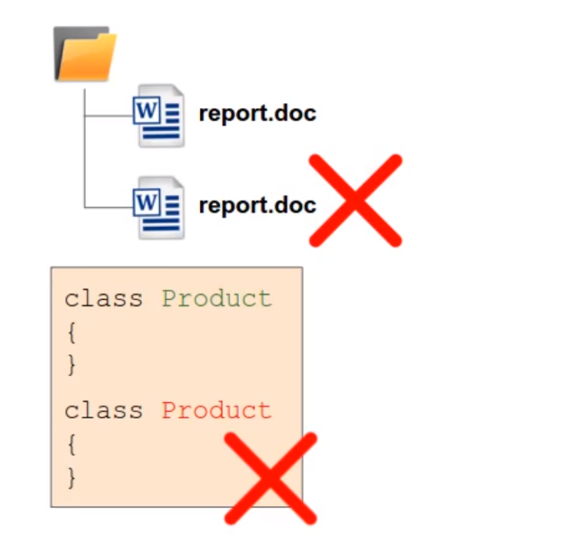

Nhưng trong nhiều trường hợp thì mình cần 2 hoặc nhiều class cùng tên
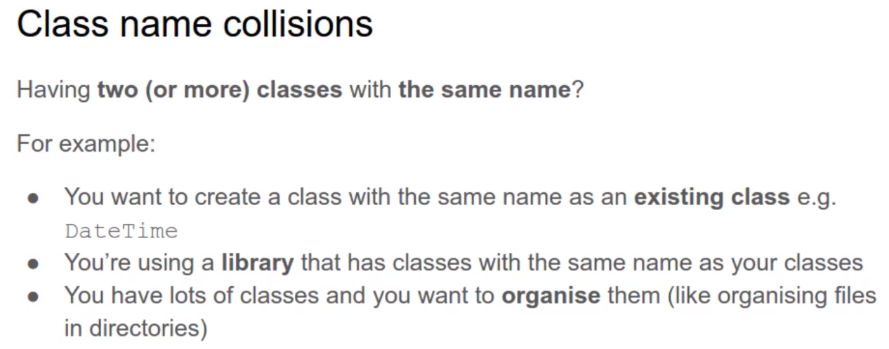

Giải pháp để có thể dùng được các class cùng tên đó là dùng namespace, namespace cho phép mình có thể có nhiều class cùng tên
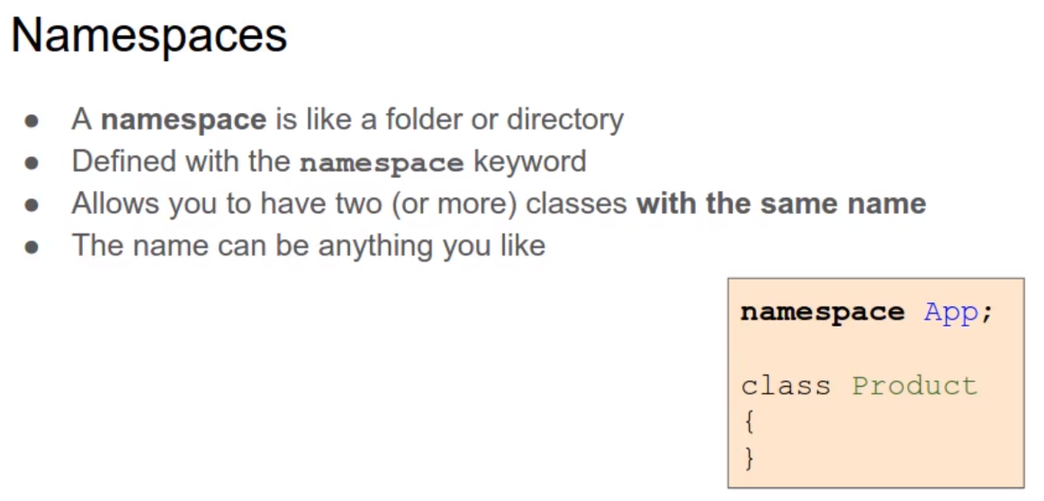

namespace có thể có nhiều cấp khác nhau
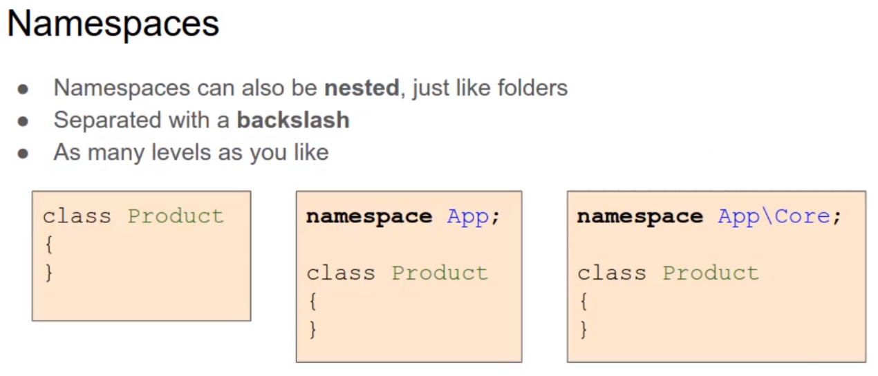

Để có thể tạo đối tượng từ namespace class thì cần thêm namespace trước tên class
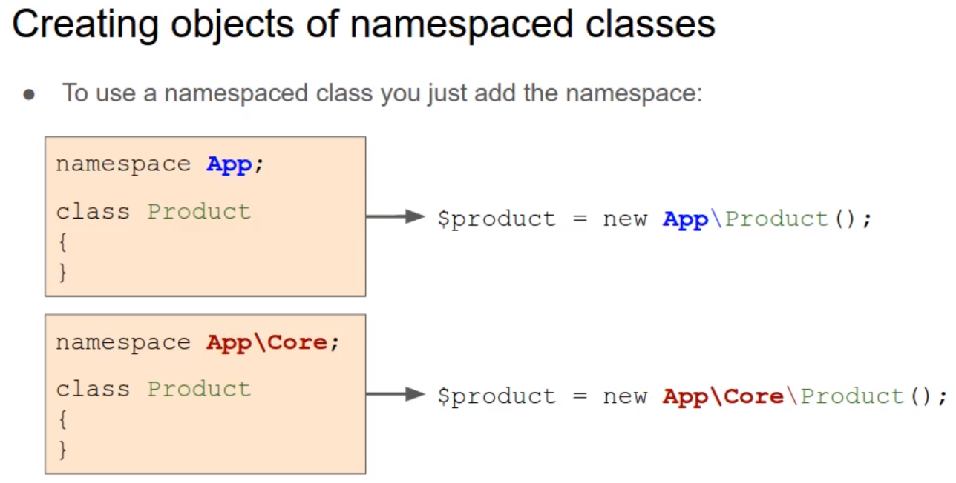

Khi sử dụng class trong namespace để code cho class, trong trường hợp này mình code cho class Product trong namespace App. Mình sử dùng đến class DateTime
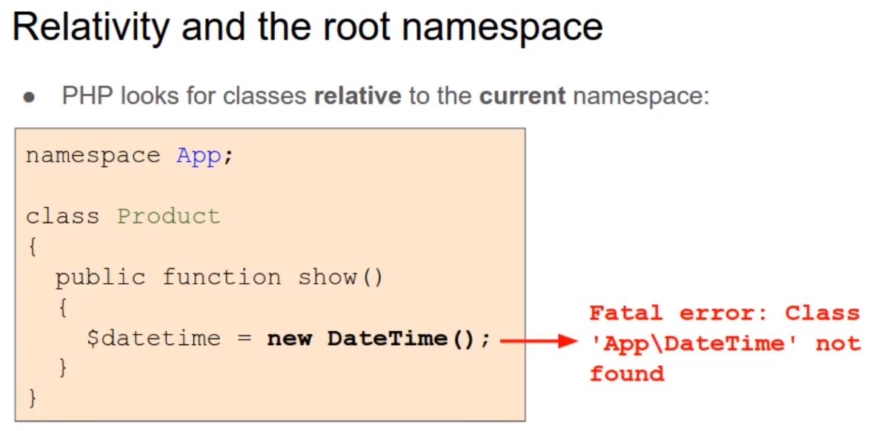

Với cú pháp viết như trên thì sẽ có error bởi vì PHP sẽ tiến hành tìm class DateTime bên trong namespace hiện tại đó là App. Để tham chiếu đến class bên trong namespace khác thì mình cần thêm "\"
Ở trường hợp này thì class DateTime ko có namespace nên mặc định nó thuộc root namesapce. Bất kỳ class nào ko có namespace thì đều thuộc root namespace
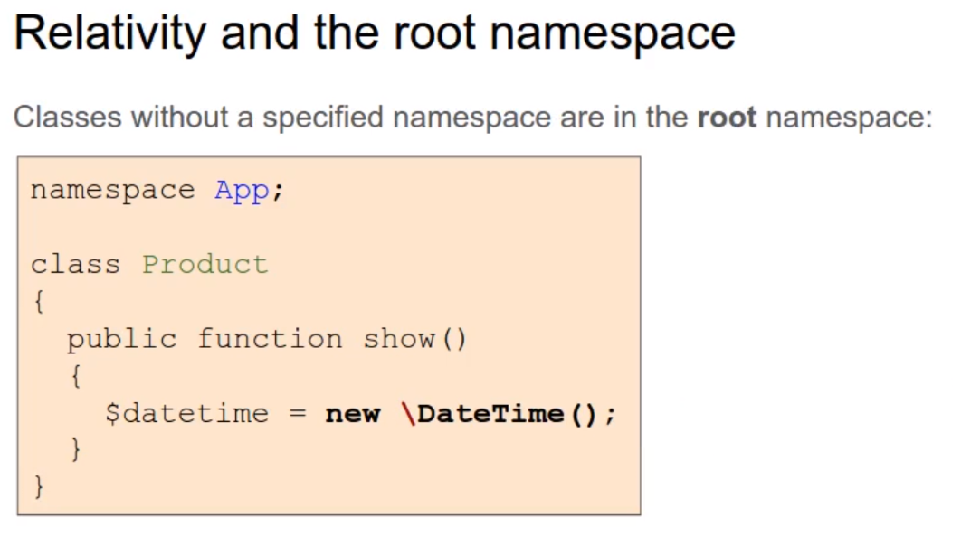

Khi sử dụng các class trong namespace mà có namespace dài thì khi tạo object từ class đó theo cách sau thì khá dài
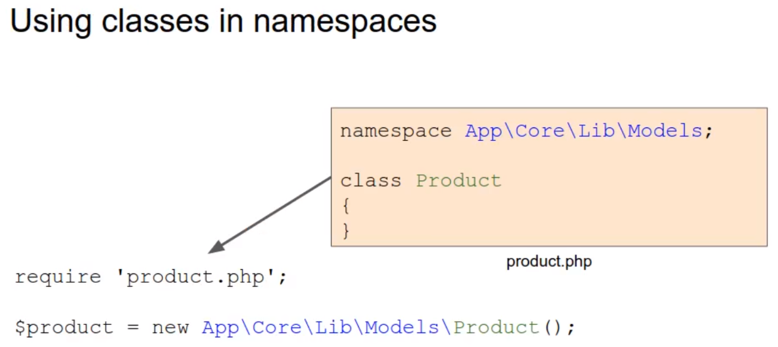

Thay vào đó mình có thể dùng use statement, do đó thì khi tạo object ko cần phải viết đầy đủ namespace
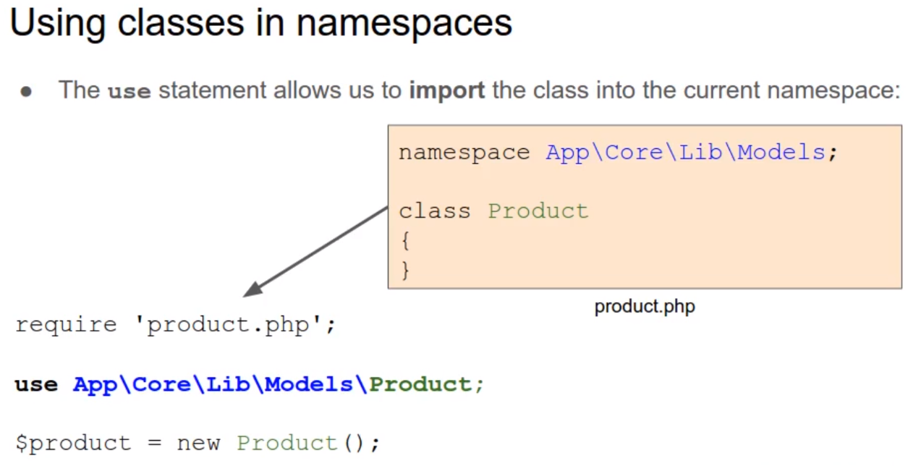

Mình cũng có thể dùng alias để import class, việc này rất hữu ích khi có 2 class cùng tên thì mình sẽ dùng alias để đổi tên cho 1 namespace class

